상품제안서
천연소가죽머니클립지갑(1129) | 상품코드: S17091

 |  |  |  |  |  | 02-713-8555 | www.synergygift.co.kr
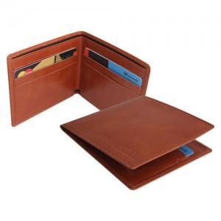

【상세/제작정보】 | 기본수량100개이하주문시 각인조각비 30000원추가

【인쇄/포장옵션】 | 불박 / 포장지포장

【공급단가】 | 수량 | 100~ | 500~ | 1,000~ | 3,000~
*VAT별도 | 단가 | 27,000원 | 26,000원 | 25,000원 | 24,000원

【상품 URL】 | https://www.synergygift.co.kr:443/src/goods_detail.php?gdno=5728

